상품제안서
VIP골드 네임텍1 | 상품코드: F27646

 |  |  |  |  |  |  | 02-412-0044 | www.easy1.co.kr
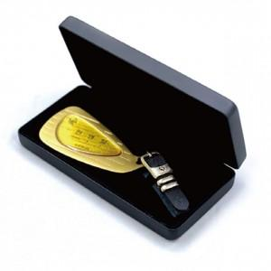

【상세/제작정보】 | *최소제작가능수량 및 최소수량인쇄비 별도문의 *인쇄할 이름이나 명칭 인쇄가능합니다. *포장지포장여부: 별도문의

【인쇄/포장옵션】 | 금박 / 포장불가능

【공급단가】 | 수량 | 10~ | 20~ | 30~ | 50~ | 100~
*VAT별도 | 단가 | 34,800원 | 34,220원 | 33,350원 | 32,770원 | 31,900원

【상품 URL】 | https://dev.easy1.co.kr:443/src/goods_detail.php?gdno=27646

